Flow Xuất Kho
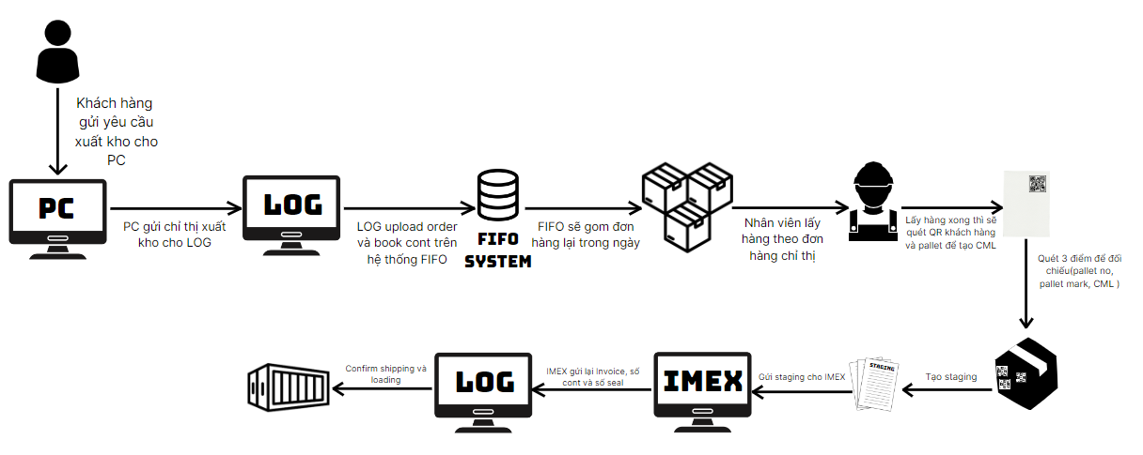
Flow Xuất Kho

Detail Xuất Kho
CURRENT DMVN ISSUES GOODS
Dept | Logistic
Process | Nhận và gửi yêu cầu xuất hàng | Thu thập và gom đơn hàng | Tạo CML và quét 3 điểm | Tạo staging và shipping confirm | Đóng hàng vào container
Detail | 1. Khách hàng gửi yêu cầu xuất hàng qua mail (định dạng pdf) cho PC 2. PC gửi mail chỉ thị xuất kho sang cho LOG 3. LOG tải file và upload lên FIFO 4. LOG nhập ngày và thời gian xuất hàng 5. LOG book cont trên FIFO | 1. Hệ thống FIFO gom các đơn hàng lại trong shopping list trong ngày hôm đó 2. Nhân viên lấy hàng theo các đơn hàng được chỉ định trong ngày và vận chuyển ra khu Staging | 1. Nhân viên scan QR của khách hàng và pallet mark 2. In CML dựa theo QR của khách hàng và pallet mark 3. Dán CML vào từng pallet tương ứng 4. Quét 3 điểm đối chiếu (pallet no, pallet mark, CML) | 1. Quẹt code cont tương ứng theo book cont của IMEX và code CML 2. Truyền dữ liệu lên hệ thống Nexus để tạo staging 3. Gửi code staging cho IMEX để làm Invoice và chứng từ hải quan 4. Tạo ra Shipping Confirm từ Invoice và số chì của cont trên Nexus | ...
Handle with system | 1. LOG gửi file chỉ thị lên hệ thống FIFO 2. Hệ thống lấy API từ bên FIFO để hiện thị kế hoạch trong tuần 3. Hệ thống sẽ tự tính toán thời gian đã theo kế hoạch và hiển thị theo thời gian biểu trong tuần | 1. Khi bắt đầu lấy hàng nhân viên xem các đơn hàng có trong FIFO 2. Khi nhân viên lấy hàng biết rõ trước lý do bị delay thì phải vào hệ thống confirm delay kèm lý do và thời gian bị delay. 3. Nếu sau khoảng thời gian đã bị delay rồi mà vẫn còn delay tiếp thì tiếp thục nêu lý do và thời gian delay, hoặc nếu đã thu thập xong rồi thì confirm đã xong 4. Trong trường hợp, nhân viên delay bị động (liên quan đến hiệu suất công việc), thì nếu không confirm delay mà quá thời gian theo kế hoạch thì hệ thống sẽ gửi thông báo về các bên liên quan. | 1. LOG scan QR để tạo CML, confirm "done" trong hệ thống nếu đã dán và quét xong 3 điểm trên pallet 2. Nếu bị delay thì confirm "delay" trên hệ thống kèm thời gian bị delay 3. Hệ thống sẽ gửi thông báo về các bên liên quan nếu bị delay bị động | 1. Tương tự sau khi Nexus đã tạo stagging, LOG phải lên hệ thống để confirm "done" hoặc "delay" để hệ thống gửi mail qua cho IMEX 2. Sau khi đã tạo được Shipping confirm từ invoice và số cont chì thì LOG phải confirm trên hệ thống
Guest
Send mail
Denso men
receive & upload order and set cont on FIFO
Send mail
LOG
View order on FIFO
Staging place
Confirm
complete
Collecting
Delay due to product
Confirm delay and give the reason
MAN (Manager)
LOG
Delay due to productivity
Scan guest's QR
CML tag
LOG
Confirm
complete or delay
Transfer the corresponding CML data to Nexus
MAN (Manager)
Staging sheet
Shipping confirm
LOG
LOG
Confirm
complete or delay
Send mail of code staging to IE
Make invoice
Confirm
complete or delay
Operator |  |  |  |  | ...
Notification to manager
Nexus
Notification to refference
FIFO
Update status of directive and estimate time
Update status of collecting
System
Store history if change
Set time for each stage
Checkbox of directive is on
Done collect status
Delay status
Estimate time again
Loading Staging status
Delay status
Estimate time again
Done Staging status
Shipping Confirm status
Delay status
Delay status
Estimate time again

 |  |  | -

Draft Screen Xuất Kho
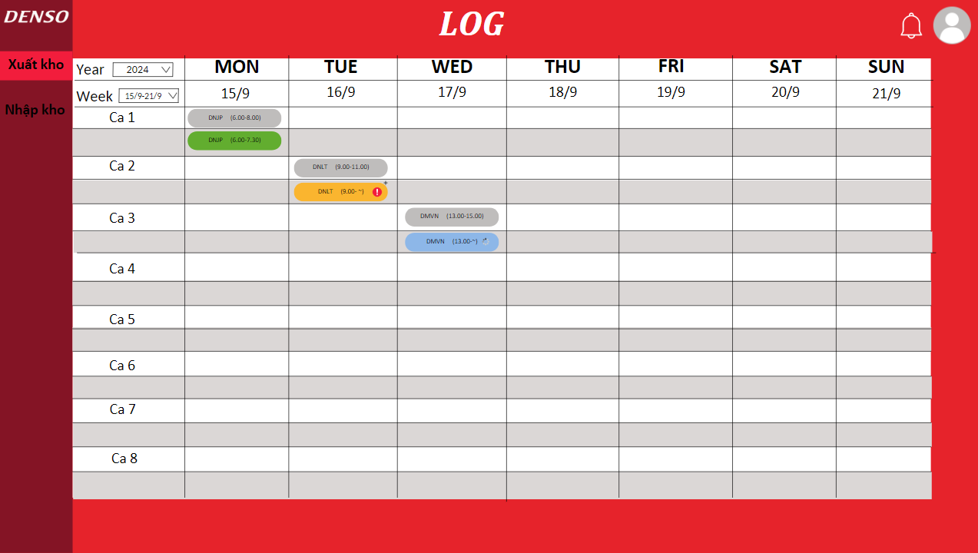
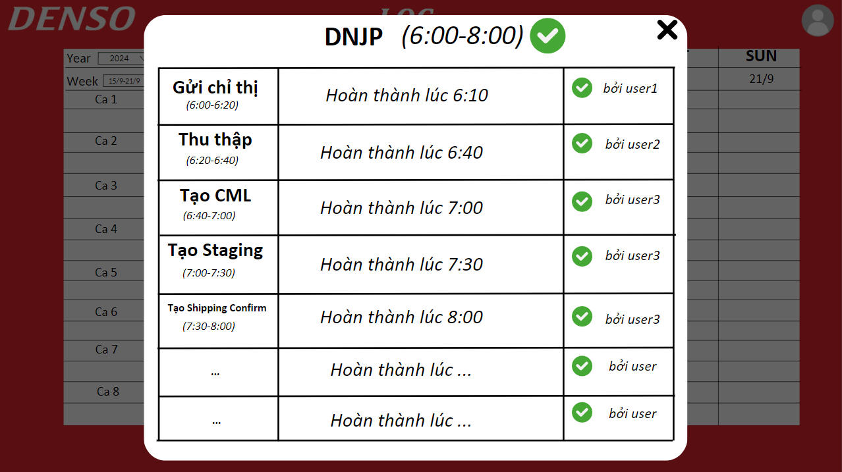
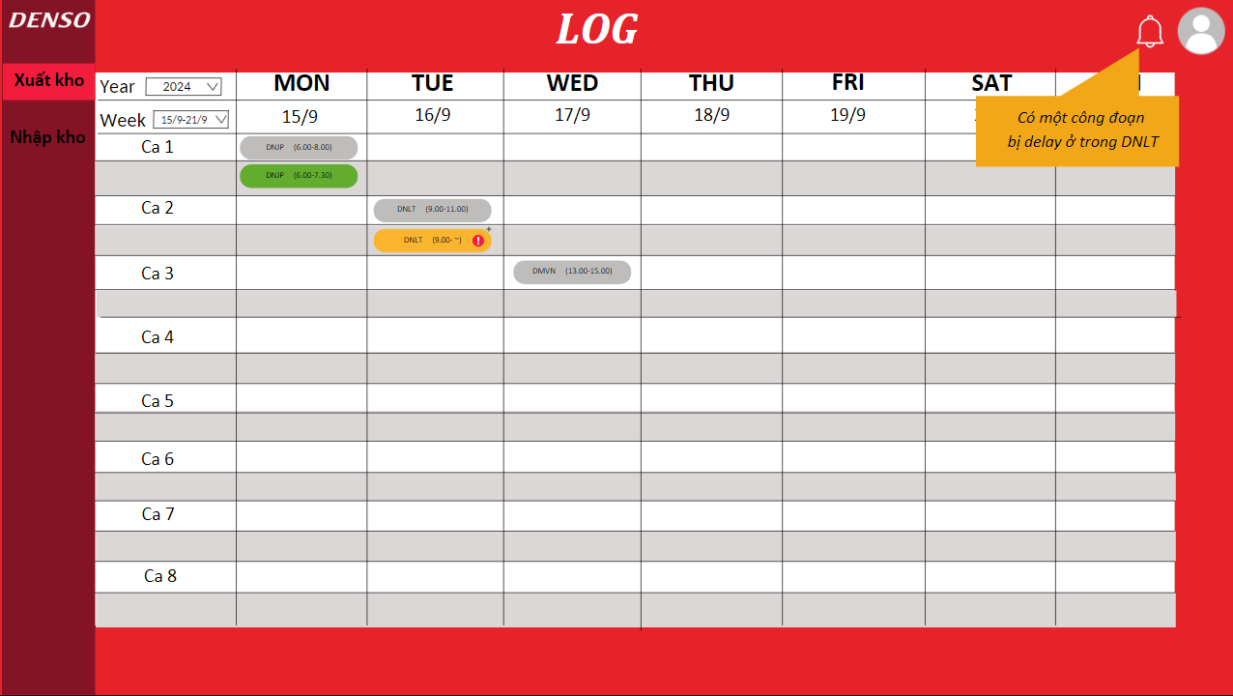

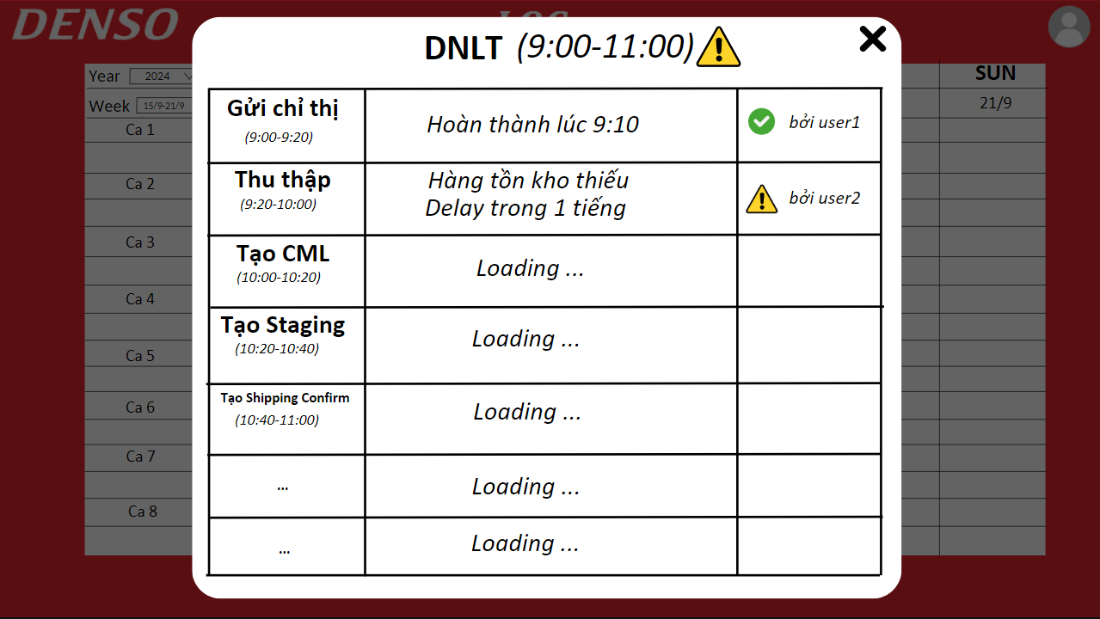
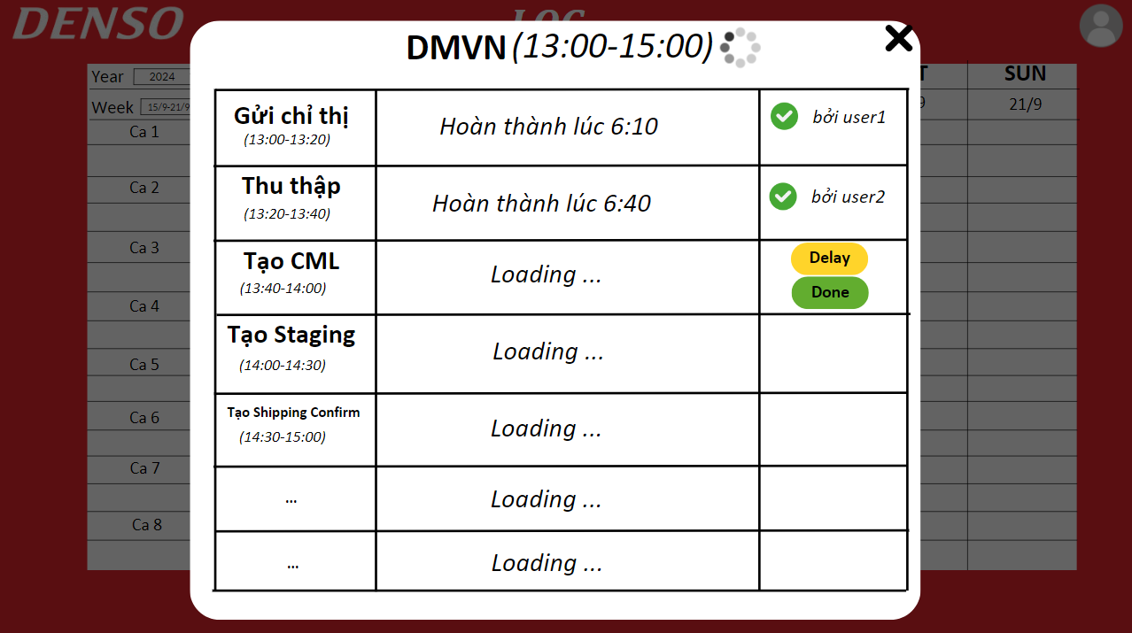
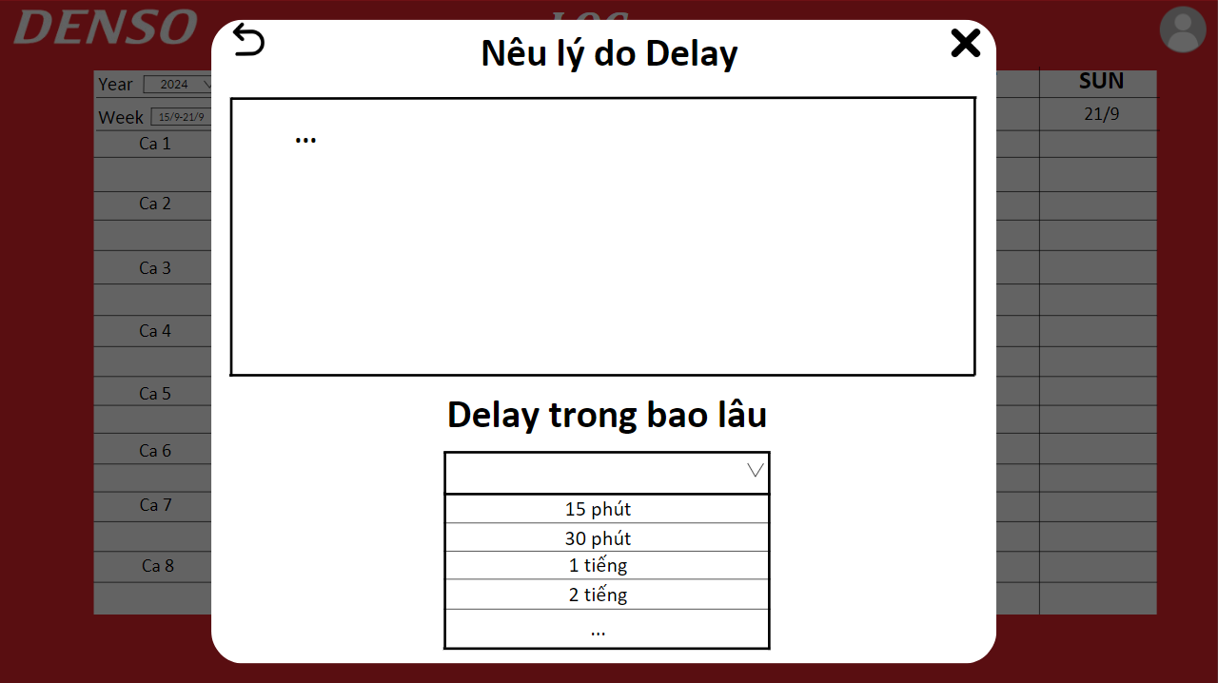

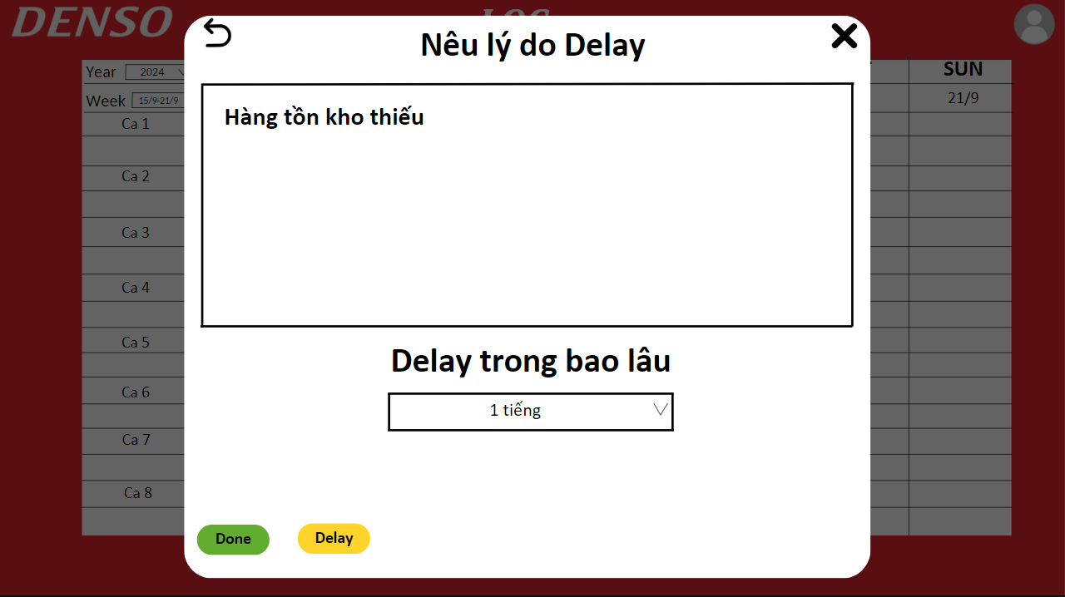

Flow Nhập Kho
Flow Nhập Kho

Draft Screen Nhập Kho
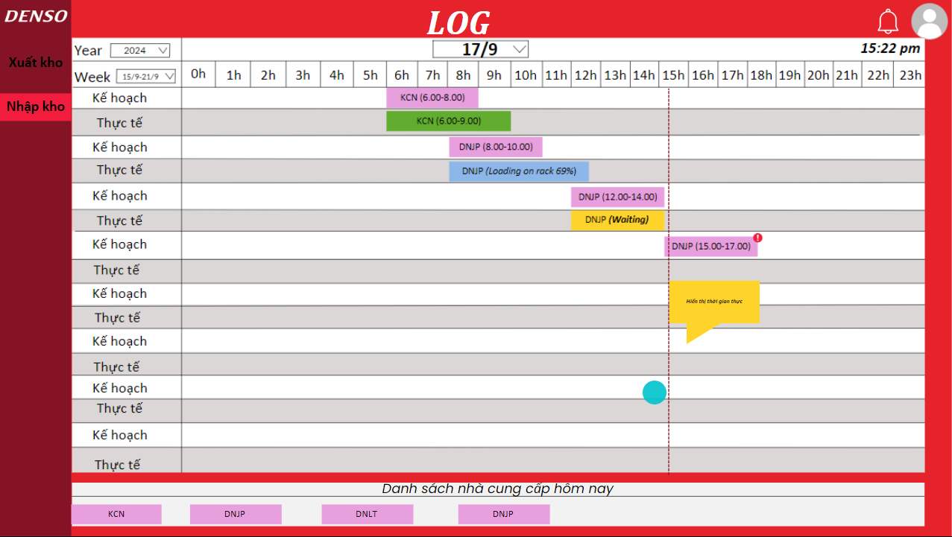
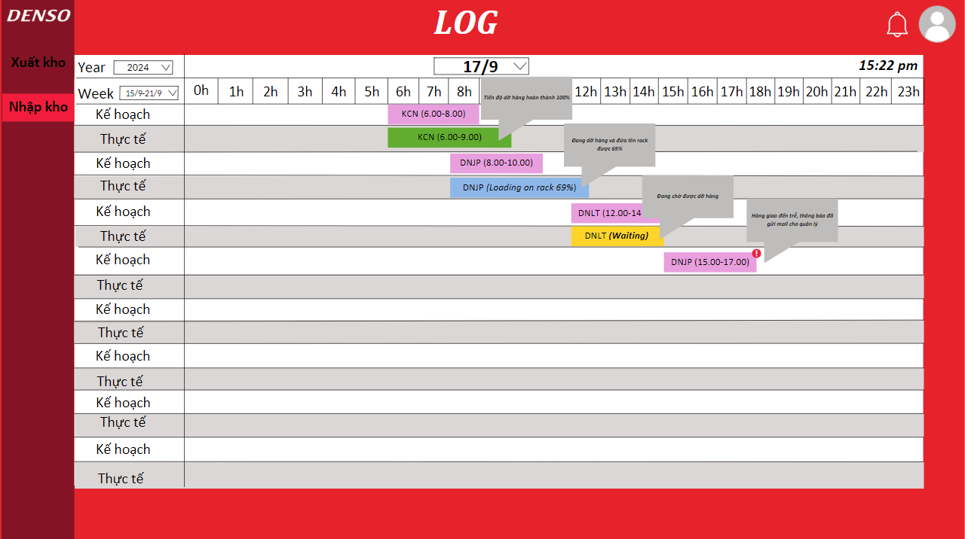

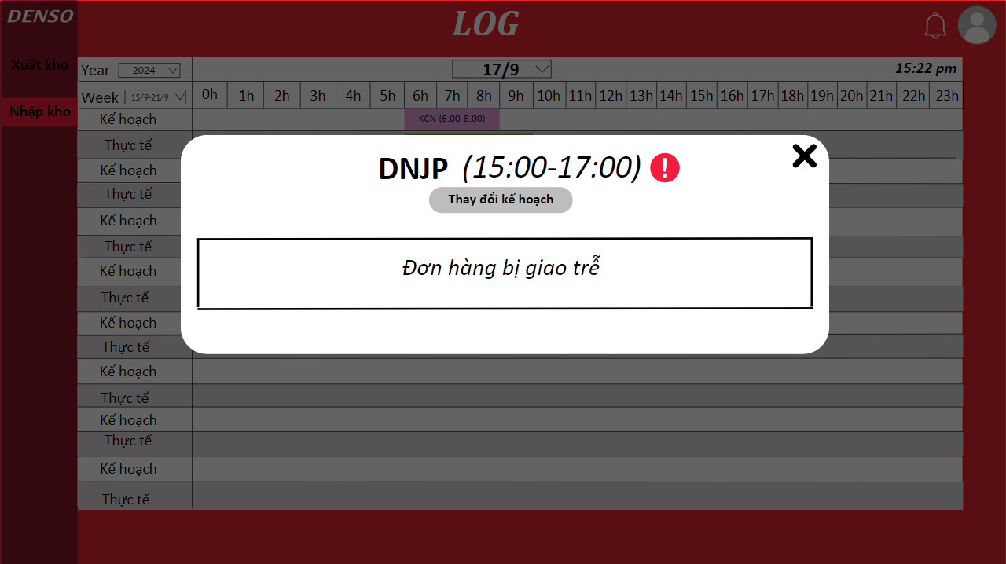

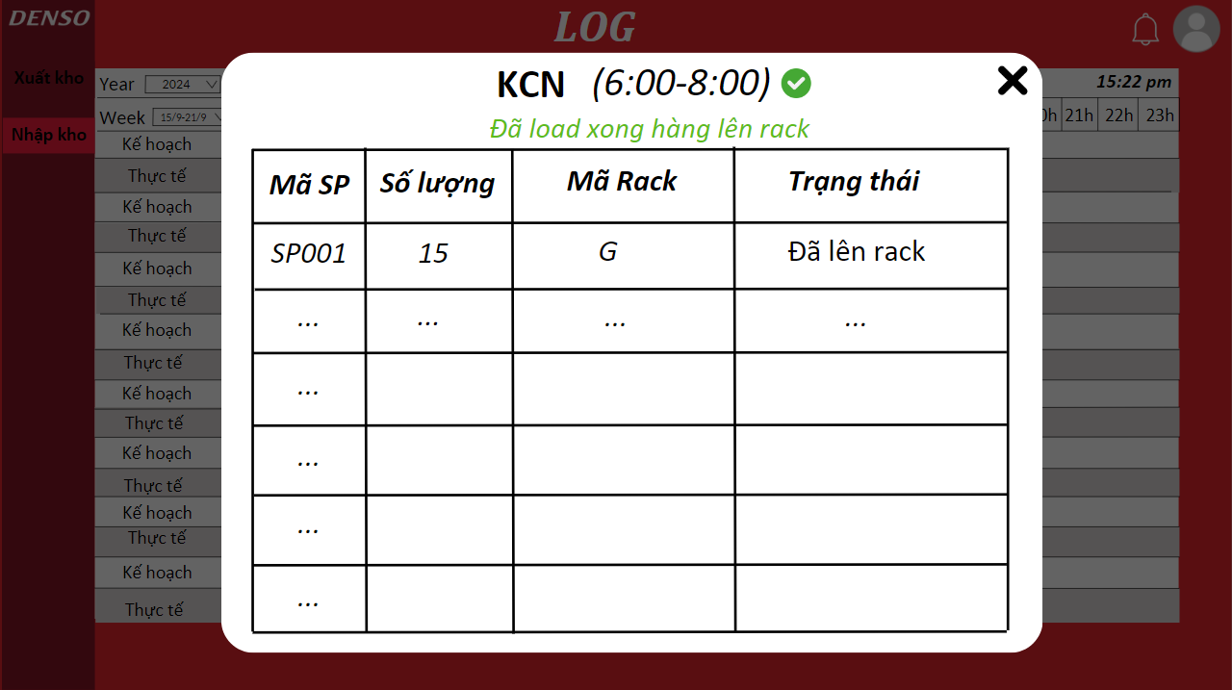
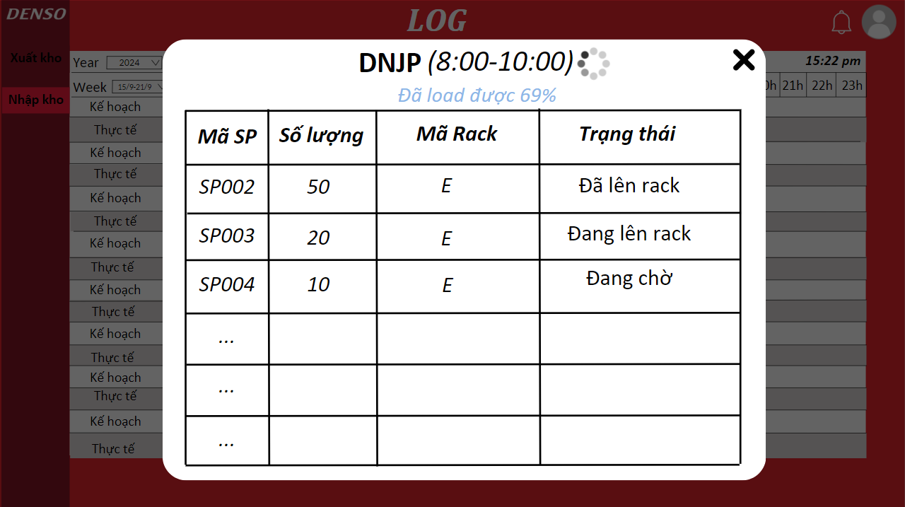

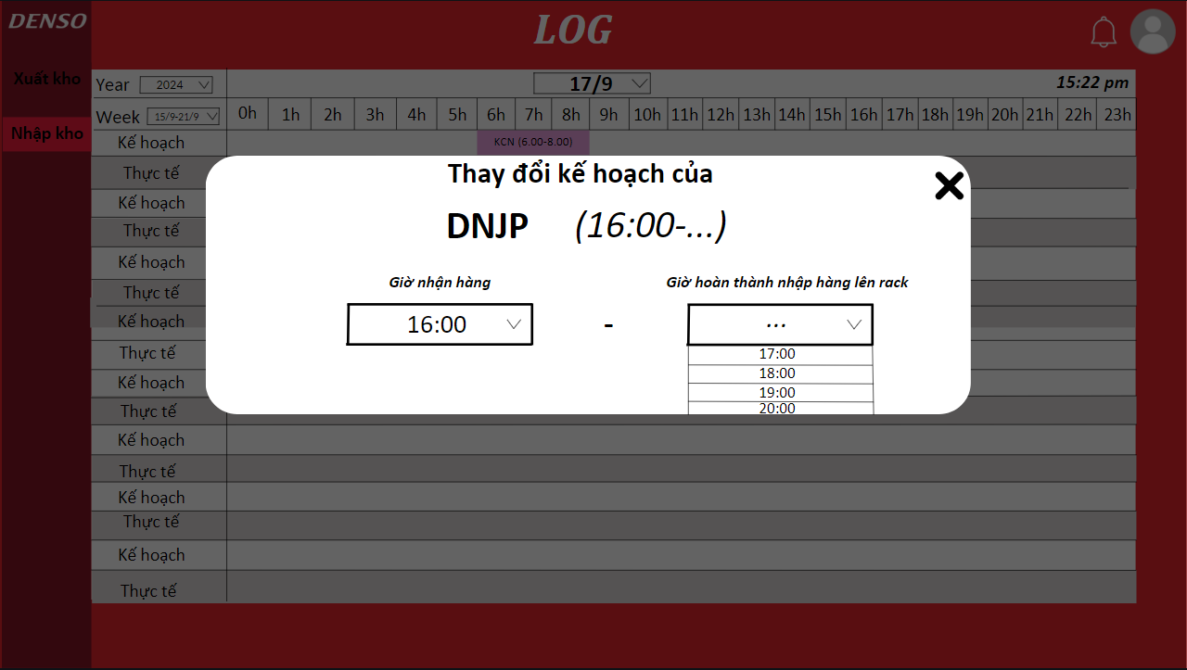
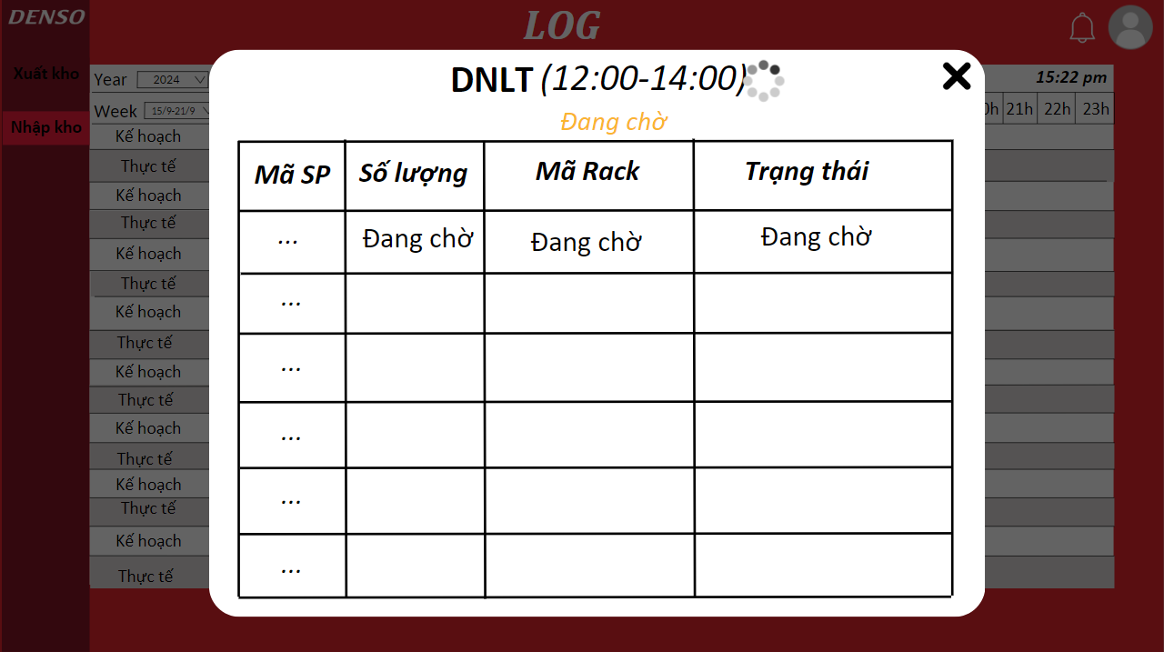

Detail Nhập Kho
CURRENT DMVN RECEIVED GOODS
Dept | Logistic
Process | Gửi kế hoạch và nhận hàng | Quét mã và kiểm tra hàng | Load hàng lên rack
Detail | 1. NCC vận chuyển đến TLIP theo kế hoạch và đặt ở khu chờ 2. LOG scan mã ASN để xác nhận đã nhận được hàng | 1. LOG quét từng hinban trên hộp sản phẩm 2. Kiểm tra số lượng quẹt với số lượng quy định 3. Truyền dữ liệu lên FIFO để tạo pallet mark và lưu ngày sản xuất 4. Dán tờ pallet mark lên từng hộp pallet | 1. Dùng xe FLT chuyển pallet từ khu chờ vào khu rack 2. Dùng Ipad để xác định các mã cần đưa lên rack 3. Đưa những mã hàng đố vào trong rack 4. Đưa hàng vào xong thì dùng ipad quẹt code của rack vừa đặt vào. | ...
Handle with system | 1. Hệ thống sẽ lấy thông tin về kế hoạch đó về để hiển thị lên phần "Kế hoạch" 2. Khi hàng đã giao đến nơi và được confirm ASN thì hệ thống sẽ ghi nhận thời gian thực nhận hàng và hiển thị ở phần "Thực tế" 3. Trong trường hợp NCC giao hàng trễ 15-20p thì hệ thống sẽ gửi mail cho các bên liên quan để thông báo và có thể thay đổi kế hoạch trên hệ thống 4. Nếu giao hàng trễ hệ thống sẽ giữ nguyên màu hồng nhưng icon cảnh báo bên cạnh, nhưng nếu hàng đã giao đến nơi rồi và để ở khu chờ thì trạng thái sẽ chuyển màu vàng |  | 1. Hệ thống sẽ theo dõi tiến độ đưa hàng lên rack sau mỗi lần quét mã sản phẩm để đưua lên rack 2. Trạng thái khi đó sẽ là màu xanh dương kèm với số % hàng đã đưa lên rack
SUP delivery goods to TLIP
SUP delivery late
Scann ASN to confirm received
Transfer data of ASN to FIFO
Scan hinban on each box
Transfer data of hinban to FIFO
Print Pallet mark
Paste pallet mark on pallet
View pallet need to load on rack on ipad
Load pallet on rack and scan code rack
The load on rack progress will be recorded by the system after each change status of pallet.
Operator |  |  |  | ...
System will display the "Actual" with status
FIFO
System fetch API of FIFO to visualize "Plan"
System will record this is late with status alert
System
Change plan
MAN
LOG
Send mail
Alert status with
alert icon
Are waiting status
69%
Are loading status

 |  |  | -

